ロゴマーク使用イメージ
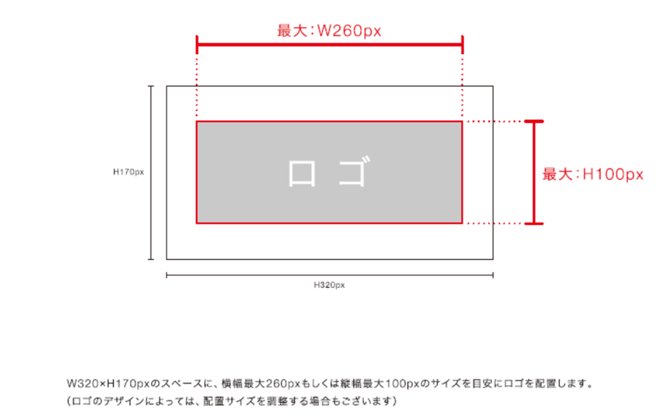 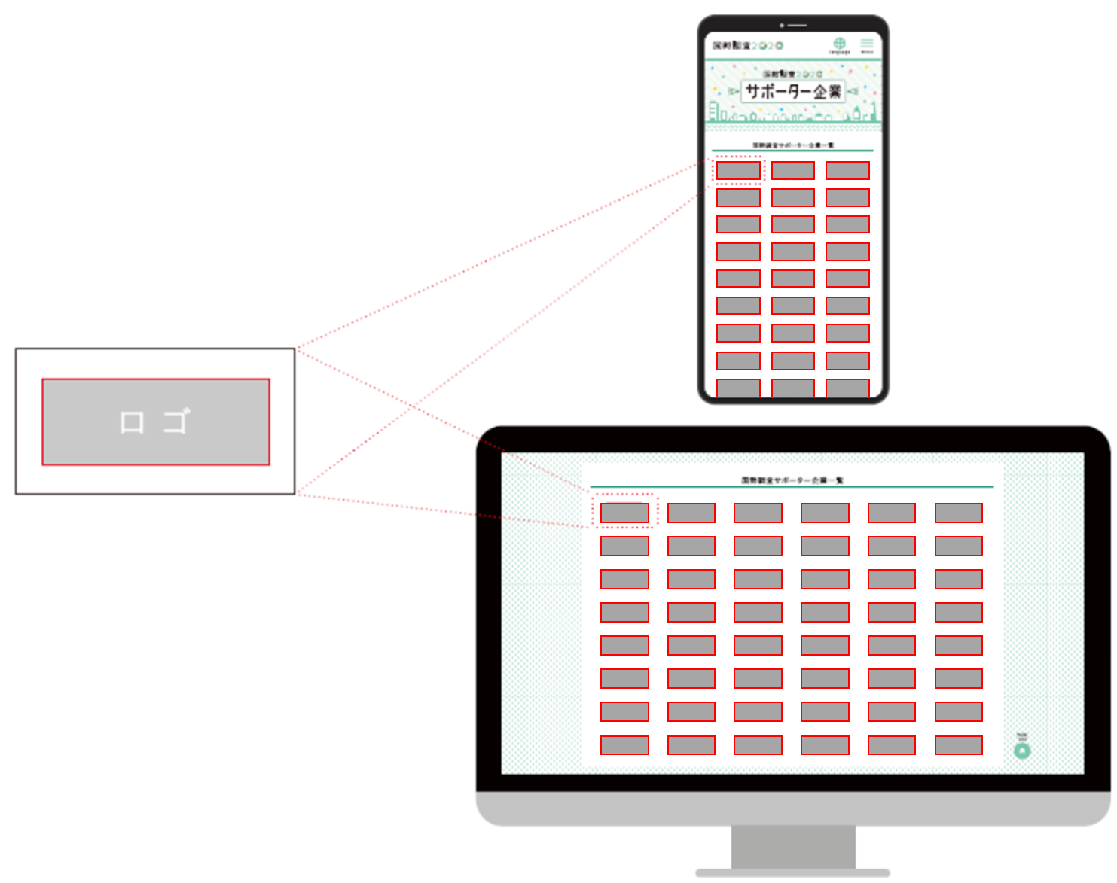
ロゴマーク使用イメージ

